상품제안서
[롯데백화점] 으뜸 쇠고기육포 선물세트 4호 [100g×5입] | 상품코드: F25307

 |  |  |  |  |  |  | 02-412-0044 | www.easy1.co.kr
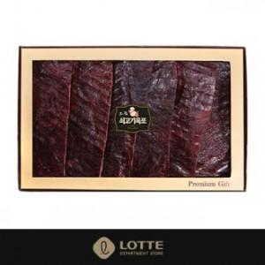

【상세/제작정보】

【인쇄/포장옵션】 | / 포장불가능

【공급단가】 | 수량 | 20~ | 50~ | 100~ | 300~ | 500~
*VAT별도 | 단가 | 83,200원 | 81,250원 | 79,950원 | 78,000원 | 76,700원

【상품 URL】 | http://www.easy1.co.kr/src/goods_detail.php?gdno=25307

